Chi tiết địa chất
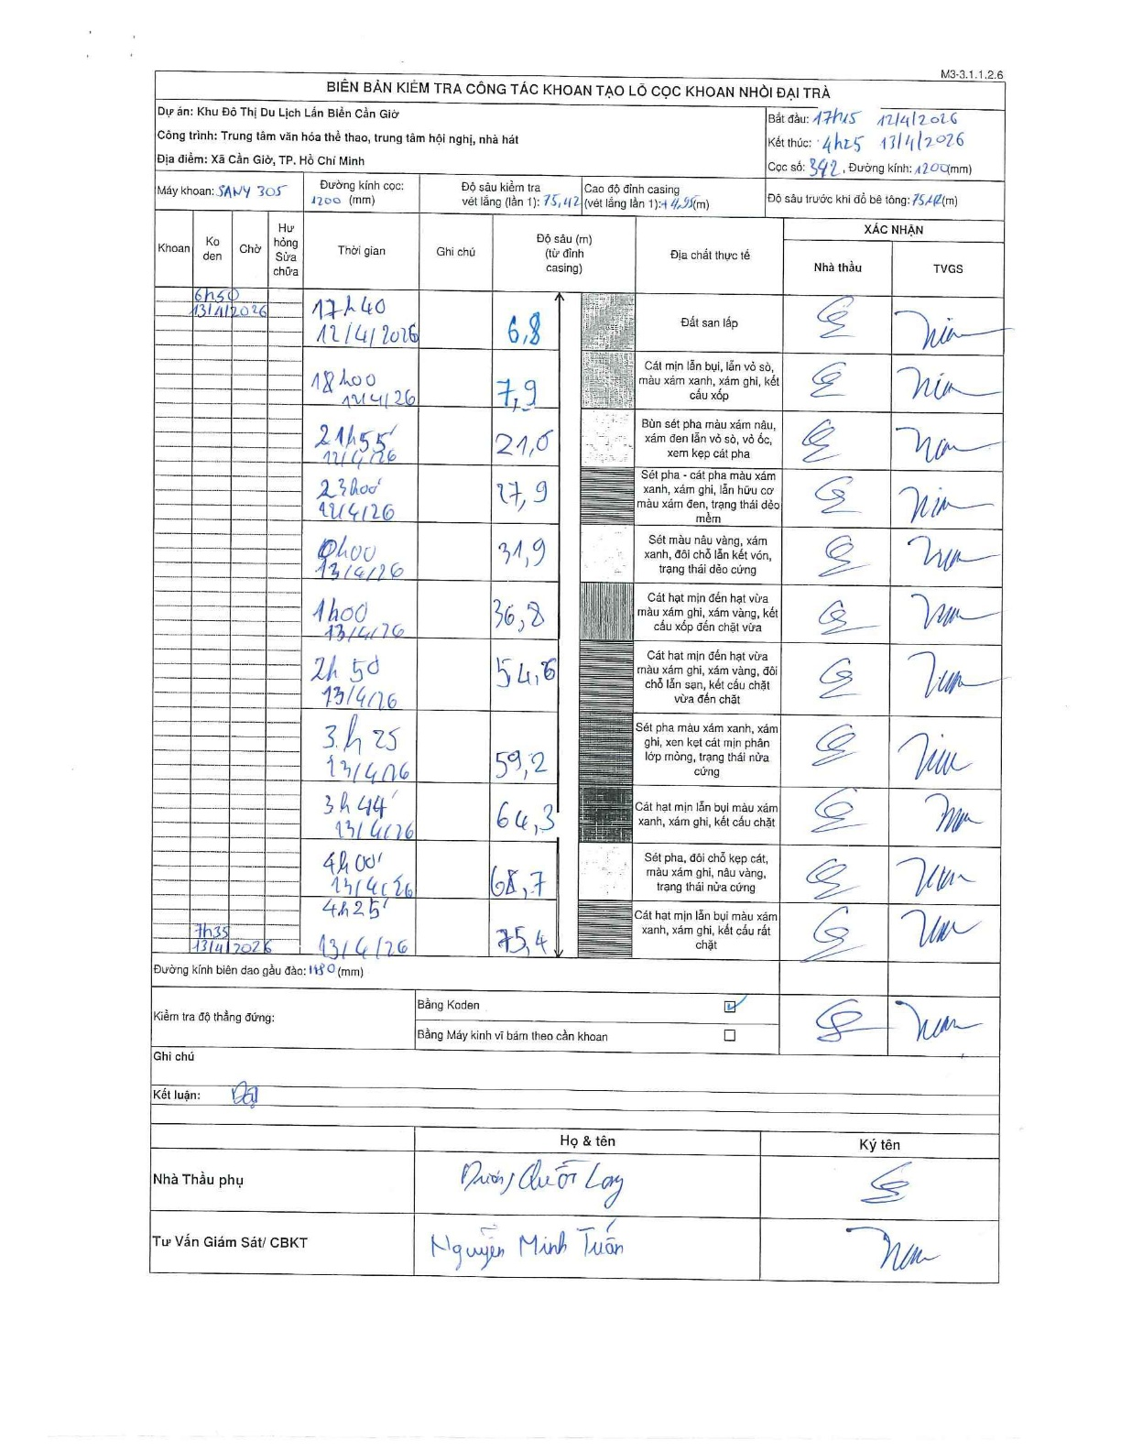
Dự án | Cần Giờ
Hạng mục | Trung tâm văn hóa thể thao, trung tâm hội nghị, nhà hát
Tên bộ phận | Xã Cần Giờ, TP. Hồ Chí Minh
Số hiệu cọc | P342
Tên Máy khoan | SGCT-KCN0002
Đường kính | D1200
Bắt đầu thi công | 17:15 12/04/2026
Kết thúc thi công | 04:25 13/04/2026

Địa chất TT | Đường kính | Mô tả lớp thiết kế | Từ (h) | Đến (h) | Cao độ từ | Cao độ đến | T.Gian (h) | Dài (m) | V (m/h) | Ghi chú
Đất san lấp | D1200 | Đất san lấp | 17:15 12/04/2026 | 17:40 12/04/2026 | 0 | -6.8 | 0.42 | 6.8 | 16.32
2 | D1200 | Cát mịn lẫn bụi, lẫn vỏ sò, màu xám xanh, xám ghi, kết cấu xốp | 17:40 12/04/2026 | 18:00 12/04/2026 | -6.8 | -7.9 | 0.33 | 1.1 | 3.3
3 | D1200 | Bùn sét pha màu xám nâu, xám đen lẫn vỏ sò, vỏ ốc, xen kẹp cát pha | 18:00 12/04/2026 | 21:55 12/04/2026 | -7.9 | -21 | 3.92 | 13.1 | 3.34
4 | D1200 | Sét pha - cát pha màu xám xanh, xám ghi, lẫn hữu cơ màu xám đen, trạng thái dẻo mềm | 21:55 12/04/2026 | 23:00 12/04/2026 | -21 | -27.9 | 1.08 | 6.9 | 6.37
5 | D1200 | Sét màu nâu vàng, xám xanh, đôi chỗ lẫn kết vón, trạng thái dẻo cứng | 00:00 13/04/2026 | 01:00 13/04/2026 | -27.9 | -31.9 | 1 | 4 | 4
6 | D1200 | Cát hạt mịn đến hạt vừa màu xám ghi, xám vàng, kết cấu xốp đến chặt vừa | 01:00 13/04/2026 | 02:50 13/04/2026 | -31.9 | -36.8 | 1.83 | 4.9 | 2.67
7 | D1200 | Cát hạt mịn đến hạt vừa màu xám ghi, xám vàng, đôi chỗ lẫn sạn, kết cấu chặt vừa đến chặt | 02:50 13/04/2026 | 03:25 13/04/2026 | -36.8 | -54.6 | 0.58 | 17.8 | 30.51
8 | D1200 | Sét pha màu xám xanh, xám ghi, xen kẹt cát mịn phân lớp mỏng, trạng thái nửa cứng | 03:25 13/04/2026 | 03:44 13/04/2026 | -54.6 | -59.2 | 0.32 | 4.6 | 14.53
9 | D1200 | Cát hạt mịn lẫn bụi màu xám xanh, xám ghi, kết cấu chặt | 03:44 13/04/2026 | 04:00 13/04/2026 | -59.2 | -64.3 | 0.27 | 5.1 | 19.12
10 | D1200 | Sét pha, đôi chỗ kẹp cát, màu xám ghi, nâu vàng, trạng thái nửa cứng | 04:00 13/04/2026 | 04:25 13/04/2026 | -64.3 | -68.7 | 0.42 | 4.4 | 10.56
11 | D1200 | Cát hạt mịn lẫn bụi màu xám xanh, xám ghi, kết cấu rất chặt | 04:25 13/04/2026 | 04:25 13/04/2026 | -68.7 | -75.4 | 0.5 | 6.7 | 13.4

ẢNH BIÊN BẢN GỐC

